Arkusz1
UWAGA!!! KAŻDA DIODA POWINNA MIEĆ SWÓJ WŁASNY REZYSTOR (RC) OGRANICZAJĄCY PRĄD
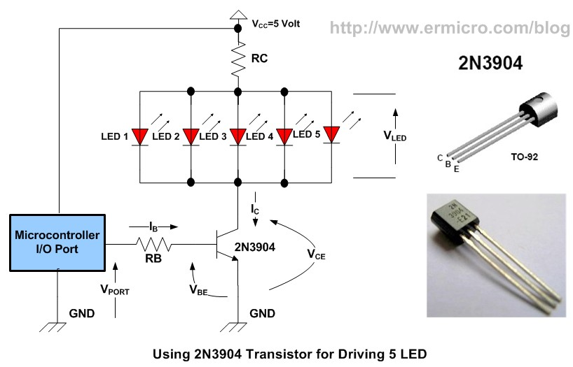
Vcc napiecie zasilania | 9
Ilosc diod równoległych | 1
Vled napiecie diody/diód szeregowych | 3
Ic prąd wszystkich diód (suma) | 40
Hfe Wzmocnienie tranzystora | 100

RC | 150
P(RC) | 0.24

RB | 8750
P(RB) | 0.0014

